Source - INRA Domsen
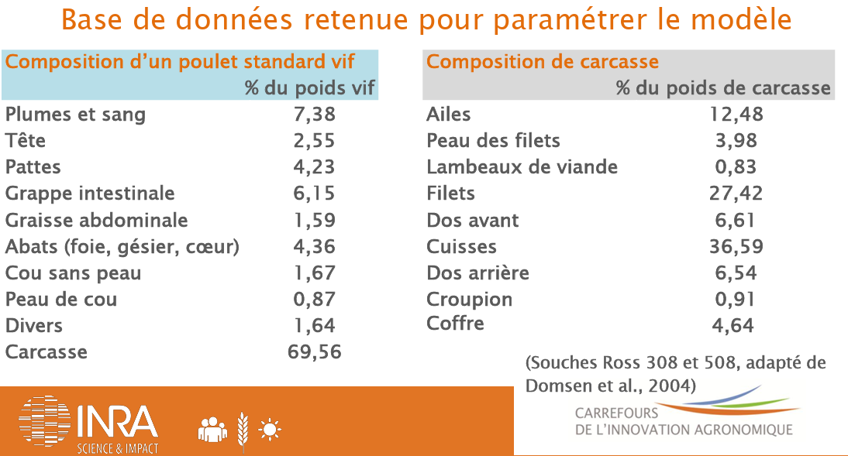
Source — INRA (Carrefours de l'innovation agronomique), d'après Domsen et al. 2004

Composition d'un poulet standard vif (% du poids vif) — INRA, adapté de Domsen et al. 2004
Composante | % vif
Plumes et sang | 7.38
Tête | 2.55
Pattes | 4.23
Grappe intestinale | 6.15
Graisse abdominale | 1.59
Abats (foie, gésier, cœur) | 4.36
Cou sans peau | 1.67
Peau de cou | 0.87
Divers | 1.64
Carcasse | 69.56
Total | 100

Composition de carcasse (% du poids de carcasse)
Ailes | 12.48
Peau des filets | 3.98
Lambeaux de viande | 0.83
Filets | 27.42
Dos avant | 6.61
Cuisses | 36.59
Dos arrière | 6.54
Croupion | 0.91
Coffre | 4.64
Total | 100

Souches Ross 308/508 ; tableau « Base de données retenue pour paramétrer le modèle » (INRA).
Réf. en ligne : https://ciag.hub.inrae.fr/content/download/5738/43342
Recoupement souche Cobb500 : carcasse éviscérée/vif = 0,7555 ; filet/vif = 0,2205 (https://www.cobbgenetics.com/assets/Cobb-Files/Broiler-Yield-Poster-English.pdf).
[Capture du tableau INRA d'origine à insérer ici pour reconnaissance visuelle.]

▼ Capture(s) de la source d'origine (1) :

Source - Kantar FAM conso
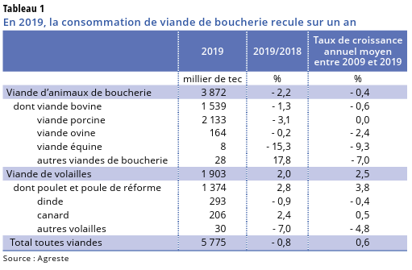
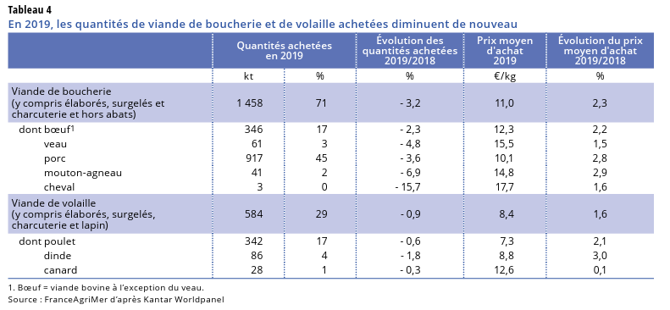
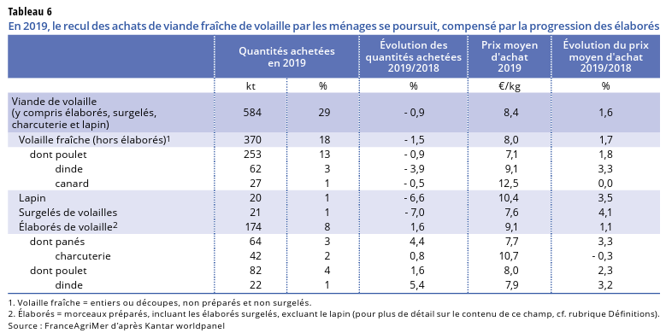
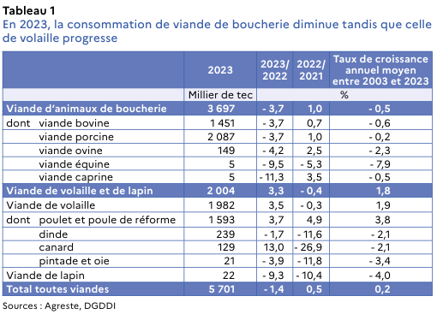
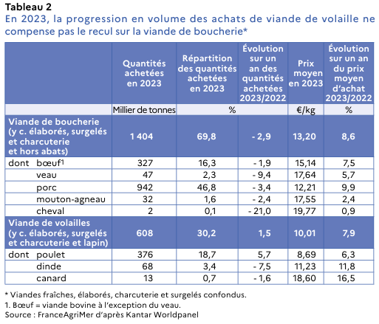
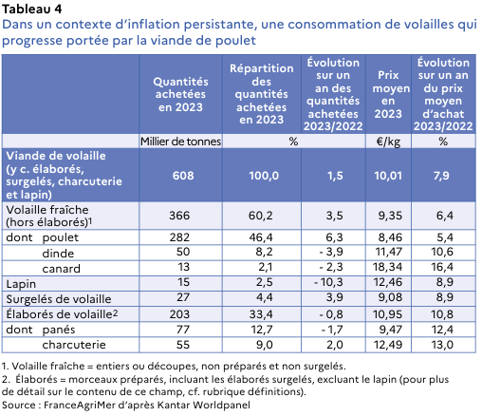
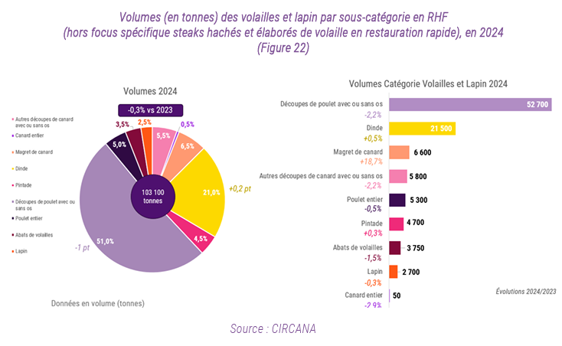
Source — FranceAgriMer : Kantar (à domicile) + GIRA-CIRCANA (RHF)

Achats des ménages À DOMICILE (Kantar Worldpanel pour FranceAgriMer), milliers de tonnes poids produit
 | 2019 (n°359, ancienne base) | 2023 (n°424, nouvelle base) | 2024 (n°443)
Volaille fraîche (hors élaborés, hors lapin) | 370 | 366 | 384
dont poulet frais | 253 | 282 | 293
dont dinde fraîche | 62 | 50 | 51
dont canard frais | 27 | 13 | 21
Surgelés | 21 | 27 | 30
Élaborés (panés+charcuterie+…) | 174 | 203 | 216
dont panés | 64 | 77 | 84
dont charcuterie | 42 | 55 | 56

RHD / RHF — GIRA-CIRCANA pour FranceAgriMer, CHD Multifilières 2023-2024 (tonnes de produit, métropole)
Bloc « Volailles et Lapin » FRAIS — Fig.22 p.54 | vol. 2024 (t) | évol. 24/23 | → 2023 (kt)
Découpes + poulet entier | 58 000 | ≈ stable | 59,2
Dinde (entière+découpée) | 21 500 | +0,5 % | 21,4
Canard (magret+découpes+entier) | 12 450 | mixte | 11,5
Pintade | 4 700 | +0,3 % | 4,7
Abats de volailles | 3 750 | −1,5 % | 3,8
(Élaborés volaille RHF 47 300 t + restauration rapide 44 650 t → fabriqués par Autres IAA, hors « Viande → RHD »)

Bilan apparent (production+import−export), milliers de tec — contexte
Viande de volaille (total) | 1903 (2019) | 1982 (2023) | 2113 (2024)

À domicile (Kantar) : n°359 (2019) https://agreste.agriculture.gouv.fr/agreste-web/download/publication/publie/SynCsm20359/consyn359202006ConsoViande.pdf
n°424 (2023) https://agreste.agriculture.gouv.fr/agreste-web/download/publication/publie/SynCsm24424/consyn424202406-ConsoViande_V2.pdf
RHD/RHF : GIRA-CIRCANA pour FranceAgriMer, « CHD Multifilières viandes & produits de la mer 2023-2024 » (mai 2026), Fig.22 p.54 — RHF = approvisionnement restaurants (tonnes de produit, avant cuisson).
https://www.franceagrimer.fr/sites/default/files/2026-05/Rapport%20complet_Etudes%20FranceAgriMer_CHD%20Multifili%C3%A8res_CIRCANA_2023-2024_0.pdf
Le rapport ne donne PAS de part RHD/à-domicile ni de volumes 2023 directs (rétro-calculés depuis 2024 + évolution). Citation : « Gira Foodservice/CIRCANA pour FranceAgriMer, 2026 ».
Élaborés NON ventilables par sous-espèce → vont aux Autres IAA via reliquat.
[Captures des Tableaux Kantar et Fig.22 CIRCANA à insérer ici.]

▼ Capture(s) de la source d'origine (7) :

